Sheet1
字段含义如表格，这是一款合成+肉鸽的手游，需要对应产出图3的表格，核心诉求为不同章节、关卡、回合，在战斗准备与战斗结束后，不同合成等级的数量分布

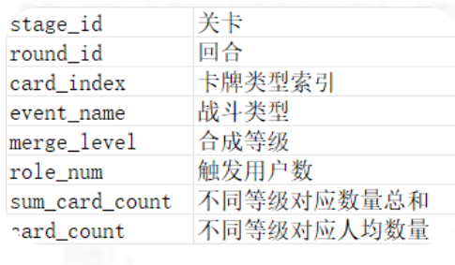

 | 使用python，统计字段含义如表格，这是一款合成+肉鸽的手游，需要对应产出图2的表格，核心诉求为不同章节、关卡、回合，在战斗准备与战斗结束后，不同合成等级的数量分布，给出python代码与输出结果

